关系图
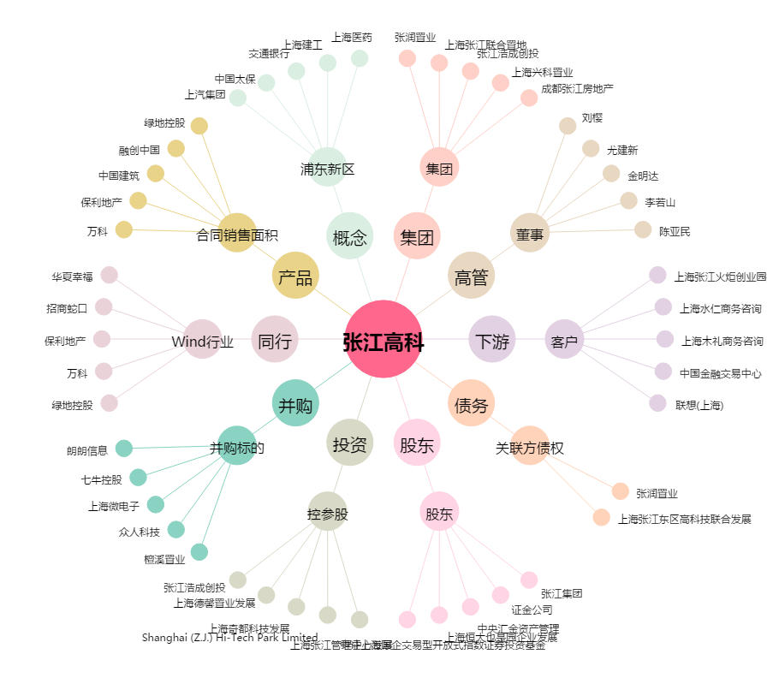
张江高科[600895.SH] - 关系概览图

